Lo que aprenderás
CLASE 1 - MARTES 19 DE AGOSTO

Clase 1 De 4
DASHBOARD TECH
ÚNETE AL GRUPO DE WHATSAPP

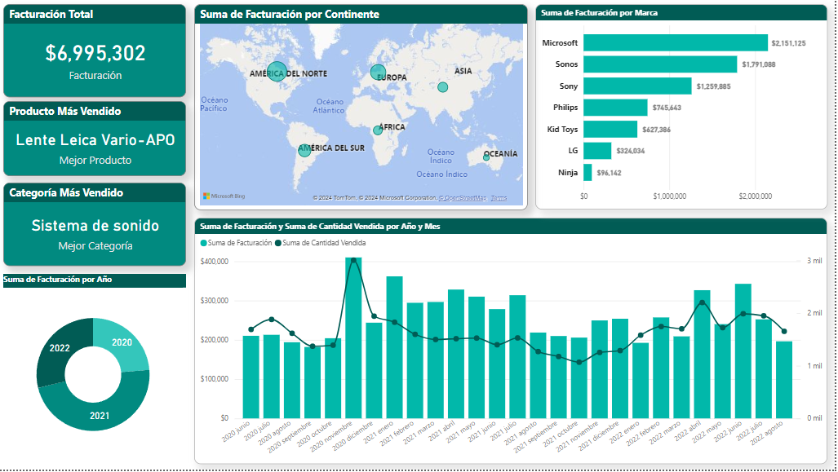
 | Tema - Enlace
0 | 1. Cómo instalar Power BI
0 | 2. Flujo de trabajo en Power BI
0 | 3. Estructura de Power BI
0 | 4. Importando Datos en Power BI
0 | 5. Transformando Datos con Power Query
0 | 6. Construyendo El Dashboard - KPI´s

NOTA: Asegurate de tener "Interacción en el objeto" activado en tu Power BI. Para activarlo haz lo siguiente: 1. Ve a "Archivo" / "Opciones y configuración" / "Opciones" 2. Dirigete a "Características de versión preliminar" 3. Encuentra la casilla "Interacción en el objeto" y activalo. 4. Cierra y vuelve a abrir Power BI Desktop. 5. Listo, tienes tu Power BI con mejores opciones..

Instalación Power BI
Inicio
Instalación Power BI


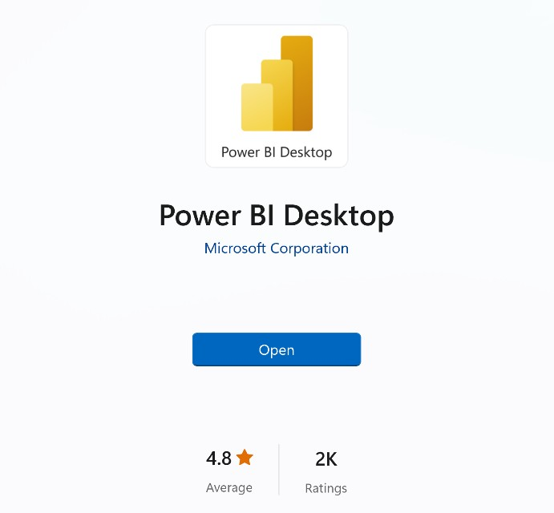
Get
1) Descargar desde Microsoft Store
apps.microsoft.com
Windows controla las actualizaciones automáticas
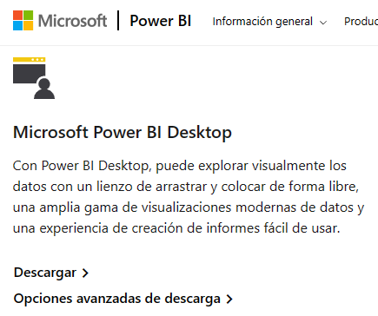
2) Descargar manualmente desde la web
powerbi.microsoft.com/downloads
Sin actualizaciones automáticas (permite el control de versiones)
Descarga un archivo de instalación ejecutable
3) Instalar como parte de Microsoft 365
microsoft.com/microsoft-365
Power BI Desktop se incluye como parte de determinadas suscripciones empresariales de Office/Microsoft 365
Si tu empresa usa una versión compatible de Microsoft 365, habla con un administrador sobre cómo obtener acceso a Power BI

¿UTILIZAS MAC?

Power BI Desktop no existe en Mac OS, deberás instalar una aplicación que permita correr Windows en Mac, a esto se le conoce como máquina virtual.
Aquí te dejo el software (incluye una versión gratuita): https://www.parallels.com
Luego de poder tener acceso a Windows en Mac, podrás usar cualquiera de las 3 opciones anteriores para descargar Power BI Desktop.

 | https://www.parallels.com/

Flujo Power BI
Inicio
Flujo Power BI

 | VISIÓN PANORÁMICA
 | TODO EMPIEZA DEFINIENDO UN OBJETIVO DE ANÁLISIS
 | ¿Qué quiero mejorar / Optimizar? (Ejemplo: Análisis de ventas, desempeño de marketing, Gestión de RH, Satisfacción de cliente, Gestión de inventario etc…)

FLUJO DE TRABAJO TÍPICO EN POWER BI

1. Importar Datos: Para importar datos a utilizamos Power Query ("back-end" de Power BI), que nos permite conectarnos a más de 200 lugares para importar datos a Power BI, como Excel, Web, base de datos como SQL, Google Sheets, ERPs, CRMs,etc…
2. Tratar / transformar los datos (opcional): El objetivo es tener una información limpia, organizada y también construir una estructura efectiva que me permita lograr mis objetivos de análisis. Ejemplo: que no tengamos filas en blanco, valores duplicados o una estructura incorrecta.
3. Modelo de datos (opcional): Creamos un modelo de datos para optimizar los datos, siguiendo la normalización de las bases de datos que veremos en la clase 4.
4. Crear fórmulas / análisis: También conocidos como medidas y columnas calculadas, se dividen en medidas implícitas o explícitas, hoy veremos las medidas implícitas.
5. Construir Dashboard: Se deciden los objetos visuales a elegir para cada KPI, se crea una estructura previa y se construye el Dashboard.

Estructura Power BI
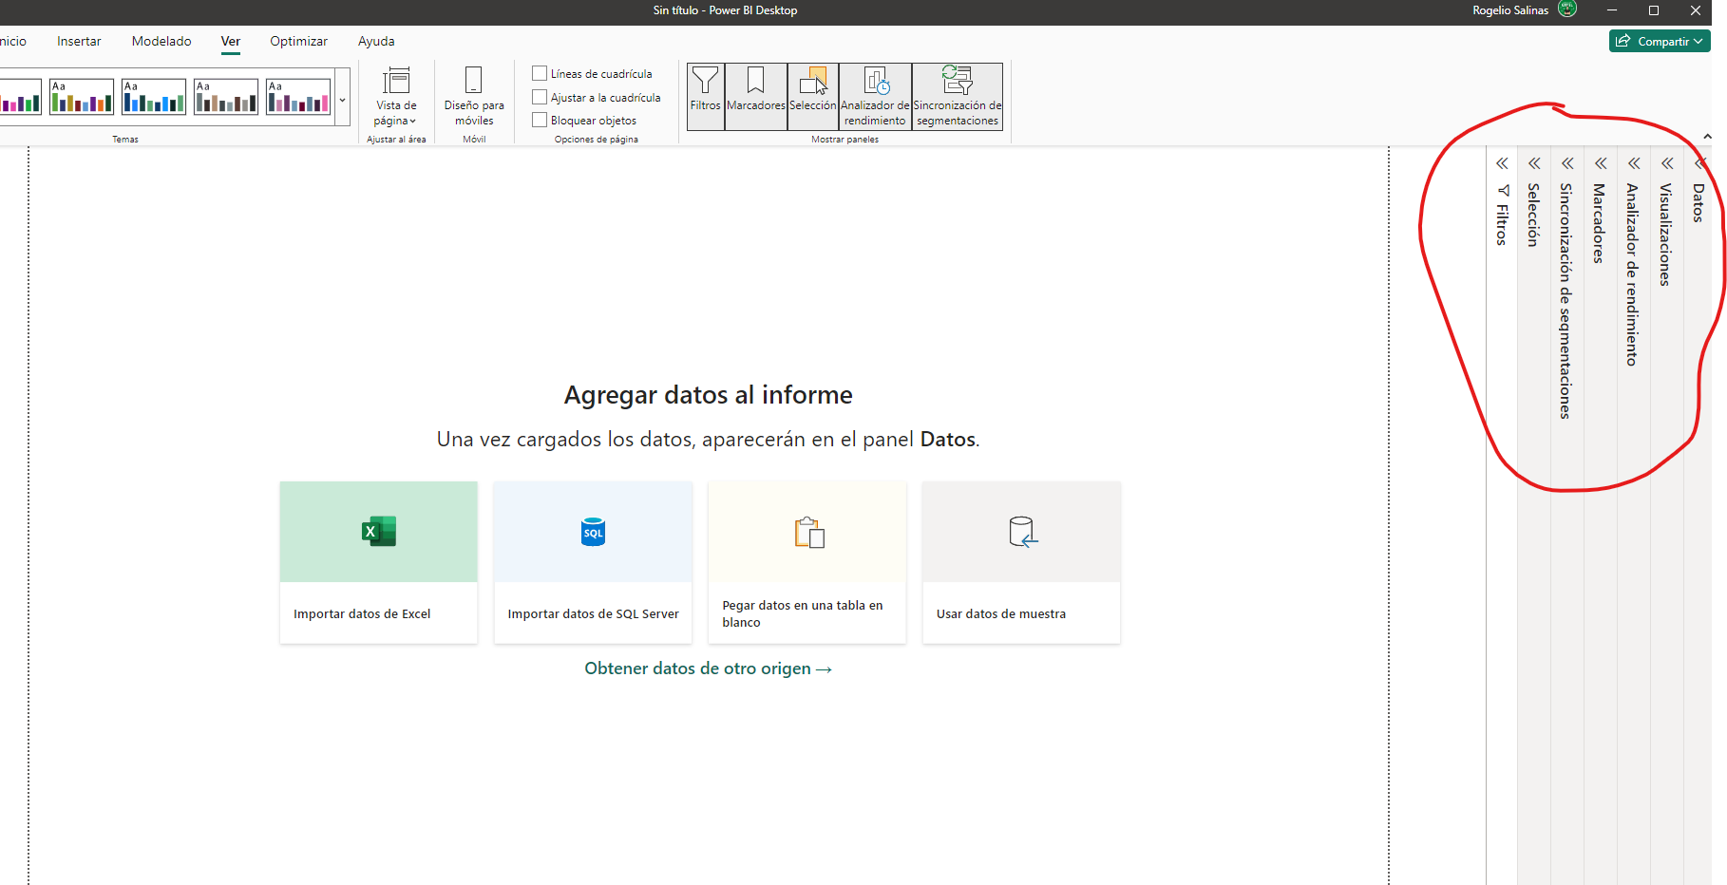
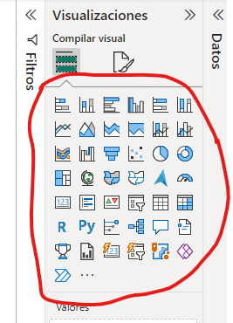
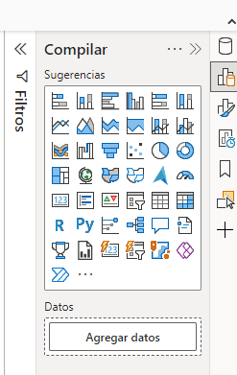
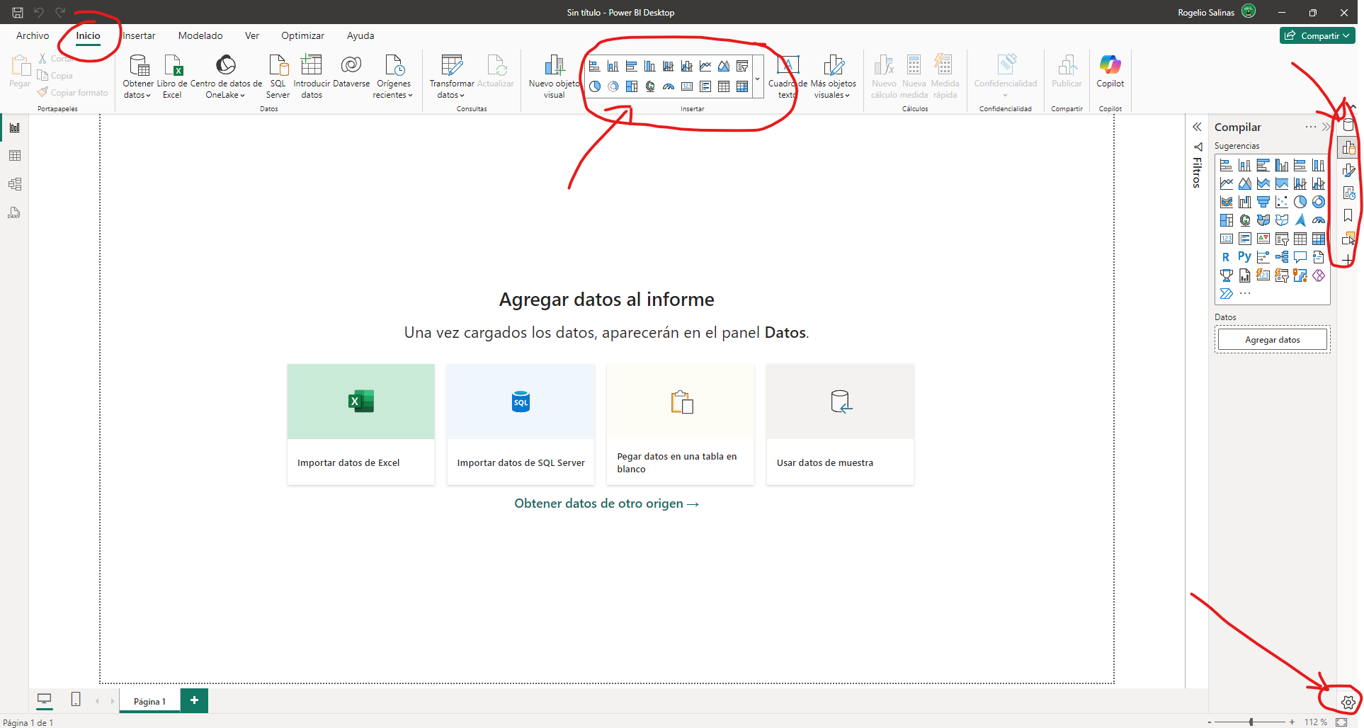

Inicio
Estructura Power BI

Interacción en el objeto

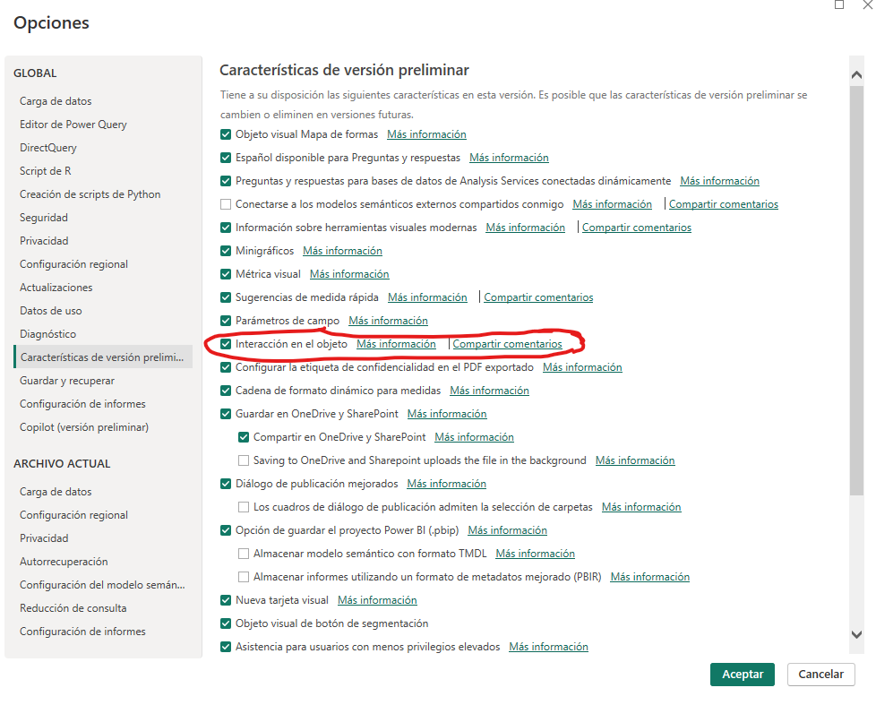
 | Estructura Básica - Power BI
 | 1 | Opciones "Preliminares" Activar "Interacción en el objeto"
 | 1 | Activación de "Inteligencia de tiempo"
 | 0 | Estructura
 | 0 | Mostrar Paneles: Los paneles que debes tener si o si. Puedes configurar desde la pestaña "Ver", como se despliegan y ocultan.
 | 0 | Diferentes opciones para mostrar Objetos Visuales.
 | 0 | Comencemos a importar datos y a darle vida con objetos visuales.

Importar Datos
Inicio
Importar Datos A Power BI

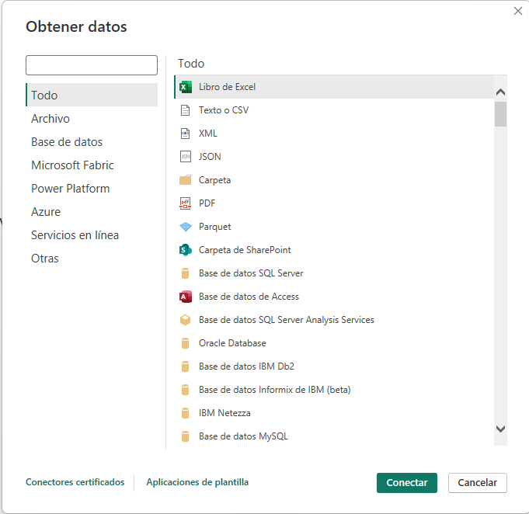

 | Importar Datos
 | 0 | Existen decenas de maneras para importar datos a Power BI usando Power Query (El back-end o la parte que funciona "de tras" de Power BI")
 | 0 | Importante: Hacer análisis de mis datos, que me permita entender. ¿Hay limpieza en los datos?, ¿que me falta para conseguir medir mis KPI´s?

Power Query
Inicio

Power Query (Backend de Power BI)

Power Query nos permite transformar datos en una ventana independiente, algo que sucede detrás de Power BI.

Este es el origen de datos, en este ejemplo es un libro de Excel, que al conectar con Power BI nos permite pasar por un proceso de "limpieza" usando Power Query
Los datos sin procesar se extraen y transforman en el editor de Power Query, luego los datos ya procesados se cargan en el "front-end" de Power BI
 | 0 = Pendiente
 | 1 = Completado
 | Power Query - Pasos aplicados
 | 1 | Las 2 mejores prácticas al usar Power Query
 | 1 | Calidad en las columnas
 | 1 | Filas vacías, ¿Cómo ajustarlos?
 | 1 | Ajuste de País + Continente (Dividir columnas)

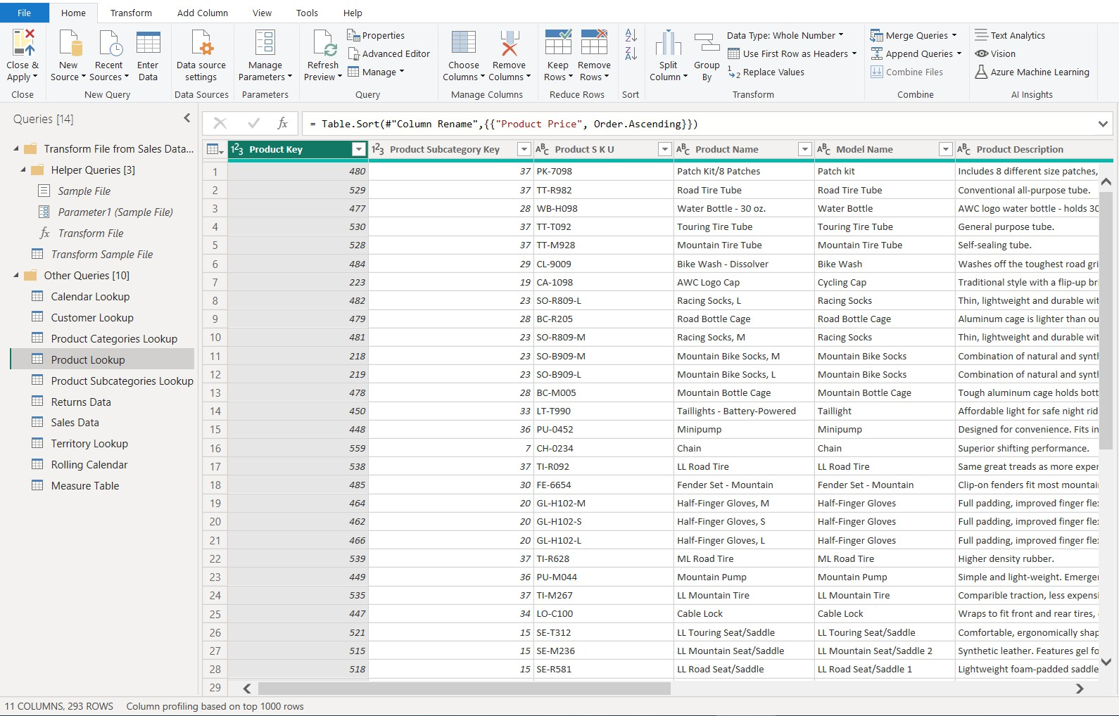
 | 1 | ¿Afecta mi origen de datos los cambios que hago en Power Query?
 | 0 | Recorrido a los pasos aplicados + ingreso de nueva información

 | 0 | Cómo aplicar los cambios en la parte frontal de Power BI
En Power Query que ya hemos creado, serán automáticamente aplicados a la nueva información que vayamos ingresando al origen de datos, consiguiente automatizar la limpieza de datos.

Informe
Tabla
Modelo
Editor Power Query

Power BI “Back-End” o detrás de Power BI
Power BI “Front-End” o parte delantera de Power BI

Indicadores
#018A80
#015C55
#01B8AA
Inicio

Indicadores Clave De Rendimiento

 | OBJETIVO: Medir los rendimientos de la empresa.

 | Estado | Indicador | Objeto Visual
 | 1 | Total Facturación | Tarjeta
 | 1 | Producto con mayor facturación | Tarjeta
 | 1 | Ventas por continente | Mapa
 | 1 | Ventas histórico + cantidad de Ventas a través de los meses | Gráfico de columnas apiladas y de líneas (gráfico combinado)
 | 1 | Ventas por Marca | Gráfico de barras agrupadas
 | 1 | Categoría más vendida | Tarjeta
 | 1 | Ventas por año | Gráfico de anillos

 | Puntos a ver
 | 1 | ¿Donde están los objetos visuales?
 | 1 | Medida implícita
 | 1 | Compilar desde el objeto visual (Opción: Interacción en el objeto)
 | 1 | Formato a objetos visuales, panel "Formato" o doble clic izquierdo sobre el objeto visual
 | 1 | Formato a la medida implícita para ver los números correctamente. (decimales, moneda, etc..)

Tipos de gráficos
Inicio | Diferentes gráficos más comunes

 | Un gráfico es una representación visual de datos numéricos presentados de manera que la toma de decisiones y el análisis de reusltados sean más rápidos y objetivos.
 | Veamos los gráficos más importantes y en qué análisis son más indicados

a
b
c
d

 | Gráfico de columnas | Gráfico de rosca / anillo
 | 1. Comparación de categorías, elementos y estados. | 1. Comparación de categorías, elementos
 | 2. Ideal para manejar entre 10 - 15 elementos | 2. Ideal para manejar hasta 5 elementos
 | 3. Ideal para texto corto | 3. No sobrecargar el diseño

Texto largo
Texto largo
Texto largo
Texto largo
a
b
c
d
 | Gráfico de barras | Gráfico de líneas
 | 1. Comparación de categorías, elementos | 1. Análisis de evolución sobre el tiempo
 | 2. Ideal para manejar entre 10 - 15 elementos
 | 3. Ideal para texto largo


$ 1,000
$ 750
$ 500
 | Gráfico de pizza | Análisis sin gráfico
 | 1. Comparación de categorías, elementos | 1. Iconos y tarjetas
 | 2. Ideal para manejar hasta 5 elementos

